EVA
 |  | 2012 | 2013 | 2014 | 2015 | 2016 | 2017 | 2018 | 2019 | 2020
ROIC |  | 2.20% | 1.93% | 14.29% | 26.41% | 32.16% | 21.03% | 21.03% | 21.03% | 21.03%
IC, млн$ |  | 12,393 | 9,033 | 5,618 | 4,225
IC, млн.руб |  | 396,576 | 307,122 | 280,900 | 232,375 | 213,540 | 256,715 | 264,416 | 272,349 | 280,519
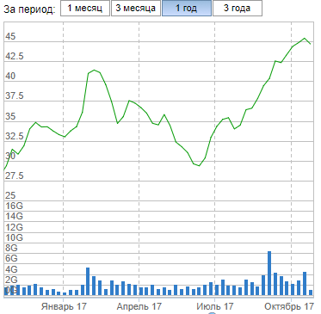
EVA, млн. руб |  |  |  |  |  |  |  | 18,374.851 | 18,926.096 | 19,493.879
COEemerg | 11.318%
β-к-т | 1.16
RiskFreeRate | 8.4%
ERP | 9.24%
COE_MMK | 19.12%
YTM по бондам | 8.39%
Rd | 9.89%
WACC | 14.08%
BVE, млн. руб. | 226,383
BVD, млн.руб | 25,817
Value, млн.руб | 422,599
Капитализация на MOEX, млн. руб | 501,560
Акций, штук | 11,174,330,000
Справедливая цена акции, руб | 37.82

